Reajuste Anual
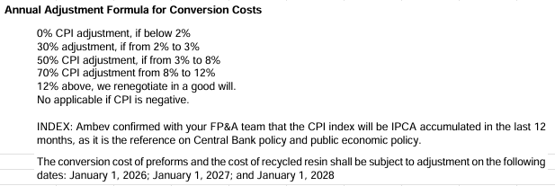
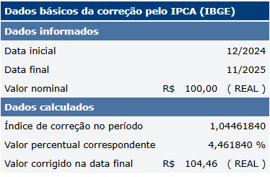
VALGROUP | RJ1 | RJ1 | RJ1 | RJ1 | RJ1 | RJ1 | RJ1 | RJ1 | PE1 | PE1 | PE1 | PE1 | PE1 | MG11 | MG11 | MG11 | MG11 | RESINA | Data de Reajuste | Jan-26
Gramatura | 13.7 | 17.8 | 20.08 | 38.89 | 40 | 42.65 | 48 | 50 | 13.6 | 13.7 | 28.7 | 40 | 48 | 13.7 | 17.8 | 38 | 40 | RECICLADA | IPCA (DEZ/24 à NOV/25) | 4.461840%
Conversão | R$ 23.50 | R$ 28.50 | R$ 28.50 | R$ 46.91 | R$ 46.91 | R$ 46.91 | R$ 46.91 | R$ 46.91 | R$ 23.50 | R$ 23.50 | R$ 35.50 | R$ 46.91 | R$ 46.91 | R$ 23.50 | R$ 28.50 | R$ 46.91 | R$ 46.91 | R$ 2,422.69 | Regra Reajuste | 2.23092%
Conversão Reajustado | R$ 24.02 | R$ 29.14 | R$ 29.14 | R$ 47.96 | R$ 47.96 | R$ 47.96 | R$ 47.96 | R$ 47.96 | R$ 24.02 | R$ 24.02 | R$ 36.29 | R$ 47.96 | R$ 47.96 | R$ 24.02 | R$ 29.14 | R$ 47.96 | R$ 47.96 | R$ 2,476.74

